CARACTERIZACION DEL PROCESO
 |  |  | Caracterización | Código: CAR-GSC-01 | 

 |  |  |  | Versión: 02
 |  |  | Proceso: Gestión social y de Comunicaciones | Fecha: 26/12/2025
 |  |  |  | Página 1 de 2
Objetivo: | Planear, implementar y evaluar el Plan de Comunicaciones, con el propósito de informar, organizar y desarrollar estrategias orientadas a fortalecer la imagen institucional y a divulgar los planes, programas, proyectos y acciones del SETP Ibagué S.A.S., que inciden positivamente en el entorno social del municipio de Ibagué.
Alcance: | Desde la implementacion del plan de comunicaciones y sus estrategias, hasta su evaluacion.
Responsable: | Jefe Oficina de Planeación

Proveedor | Entradas | PHVA | Actividades | Salidas | Clientes o grupos de valor
Todos los procesos Entidades Públicas y Privadas: (Gobierno, Ministerio de Comunicaciones, Entes Externos). *Gobierno Nacional: Plan de Desarrollo Nacional y Normatividad vigente *Alcaldía Municipal de Ibagué:Plan de Desarrollo Municipal. *Ministerio de Transporte *Medios masivos de comunicación Ciudadanía | Normatividad vigente (NORMOGRAMA) Noticias de medios masivos | P | Diseñar El Plan De Comunicaciones | *Plan Estratégico de Comunicaciones. *Manual de identidad Corporativa. *Calendario de Actividades de sensibilizacion y Eventos. | Ciudadanía. Empresas operadoras de Transporte Publico Conductores de transporte publico y propietarios de busetas. Medios masivos de comunicación. Redes sociales. Entidades Públicas y Privadas. Gobierno Nacional.
Medios masivos de comunicación 8 (RADIO, PRENSA, TV, , REDES SOCIALES) Ciudadanía | Plan Estratégico de Comunicaciones Estrategia de Rendición de Cuentas Manual de Imagen Corporativa | H | Producir Y Difundir Información Periodística | Difusión de información en el portal web institucional. Producción radial. Producción audiovisual. Bases de datos actualizadas con la información de los grupos de interés y demás partes interesadas. Tarjetas de invitación Notas de estilo. Monitoreo de noticias en redes sociales acerca del SETP . | Ciudadanía. Empresas operadoras de Transporte Publico Conductores de transporte publico y propietarios de busetas. Medios masivos de comunicación. Redes sociales. Entidades Públicas y Privadas. Gobierno Nacional.
Proceso Gestión Social y de Comunicaciónes. Medios masivos de comunicación Ciudadanía | Plan Estratégico de Comunicaciones Estrategia de Rendición de Cuentas | V | Seguimiento Al Plan De Comunicaciones, A La Estrategia De Rendición De Cuentas | Informes de seguimiento | Oficina Asesora de planeacion. Control interno. Entes de control.
Proceso Gestión Social y de Comunicaciónes. Medios masivos de comunicación Ciudadanía | Plan Estratégicos de Comunicaciones. Estrategia de Rendición de Cuentas | A | Evaluación Del Proceso | Indicadores de gestion Mapas de riesgos Acciones a Planes de mejoramiento | Control interno. Entes de control.

RECURSOS
Tecnología, infraestructura, equipos |  | Humanos |  | Financieros
Software básico (Microsoft Office) Infraestructura física con condiciones apropiadas Condiciones ergonómicas para el trabajo del personal. Equipos de calidad digital para el desarrollo de las actividades. |  | Personal de planta asignado a la dependencia Contratistas de prestación de servicios y/o apoyo a la gestión |  | Presupuesto de la Entidad

Normatividad y/o requisitos que aplican para el proceso
Requisitos del cliente

Requisitos MIPG |  |  | Requisitos legales y reglamentarios
2a dimensión: Direccionamiento Estratégico y Planeación. 5a dimensión: Información y comunicación. 6a Gestión del conocimiento y la Innovación.

Puntos de control |  | Políticas de operación |  | Riesgos asociados al proceso
 |  | Todas las actividades asociadas con la comunicación organización e informativa, deben observar los lineamientos establecidos en el plan estrategico de comunicaciones y manual corporativo. |  | Ver mapa de riesgos

Documentos |  |  |  | Registros
Ver listado maestro de documentos |  |  |  | Ver listado maestro de documentos

Parámetros de Seguimiento y Medición (Ver Matriz De Indicadores)
Código |  | Nombre del Indicador |  | Tipo
 |  | Porcentaje de cumplimiento del plan anual de comunicaciones |  | EFICACIA

Control de Cambios
Versión |  | Vigente desde |  | Descripción del cambio
1 |  | 2023-06-06 |  | Nuevo
2 |  | 2025-12-26 |  | Actualización

Ruta de aprobación
Elaboró |  | Revisó |  | Aprobó

PROCESO
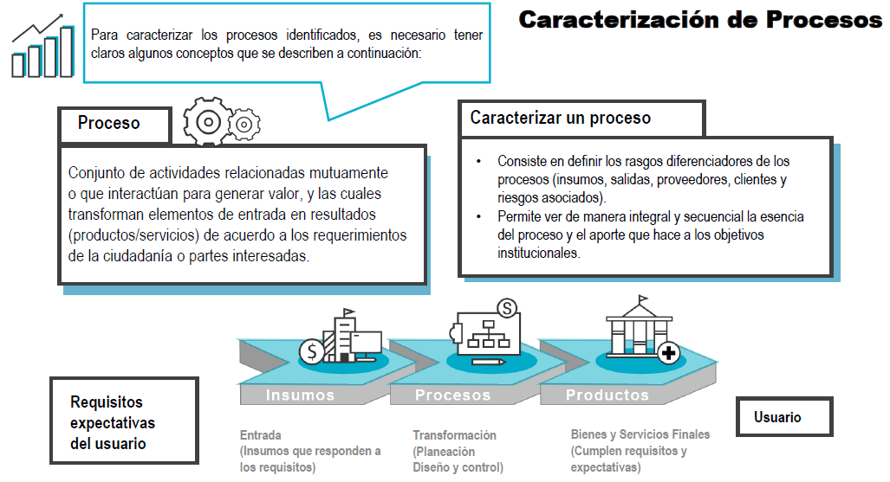

OBJETIVO
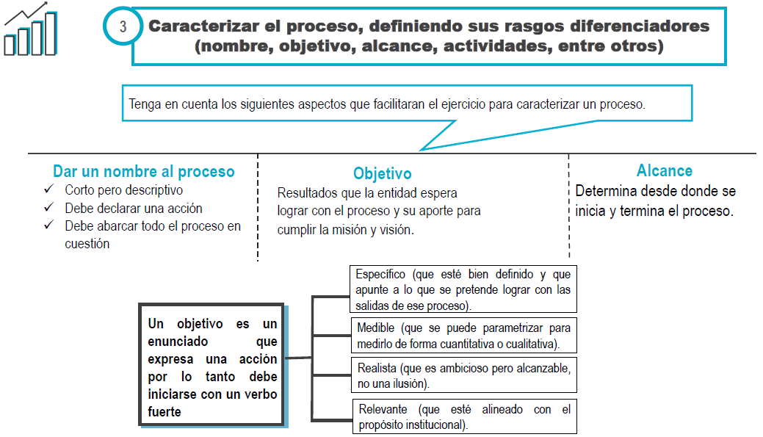

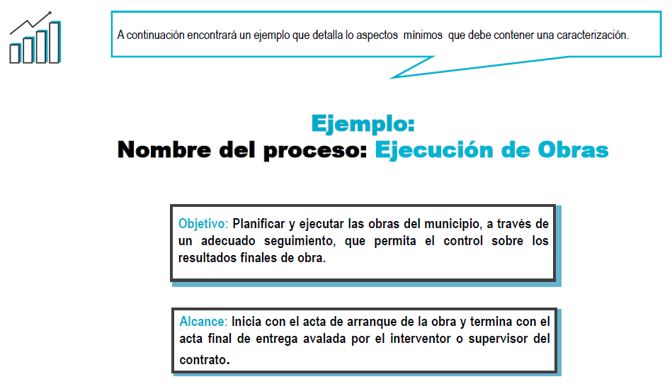

ACTIVIDADES CLAVE
